ХОУ с выносным пультом управ
 | ООО «Завод ТерраФриго» 346718, Ростовская область, Аксайский район, п.Возрожденный, ул.Производственная, д.1 terrafrigo.ru office@terrafrigo.ru 8 800 2345 188
Холодильные установки 3го поколения TerraFrigo G3.02 с новой системой управления
прайс действует с 02.09.2024 |  |  |  | Гарантия - 3 года!
Наименование | Параметры |  |  | Фото установки
 | t°C | Холодопроизво- дительность ХОУ, Вт | Объем фургона*
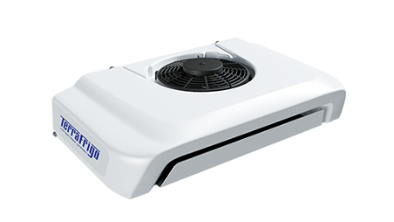
Серия «S» Заморозка и охлаждение -20°С..0°С
ультратонкий испаритель
Terra Frigo S-10 12/24V ультратонкая без кронштейна | 0°С | 1810 | 12м³
TerraFrigo 5Н11/5H14
 | -20°С | 864 | 6м³
Terra Frigo S-20 12/24V без кронштейна | 0°С | 3558 | 20м³ | 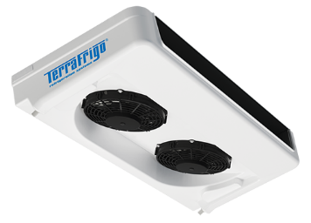
TerraFrigo 5H14
 | -20°С | 1973 | 12м³
Terra Frigo S-30 12/24V без кронштейна | 0°С | 4390 | 30м³
TerraFrigo 7H15
 | -20°С | 2414 | 20м³
Terra Frigo S-50 12/24V без кронштейна | 0°С | 7582 | 50м³ | 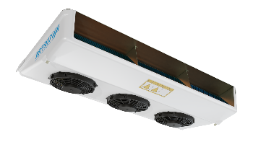
QP 16
 | -20°С | 3542 | 34м³
Terra Frigo S-80 24V без кронштейна | 0°С | 8272 | 55м³
QP 21
 | -20°С | 4082 | 48м³
Серия «SР» Холод-тепло круглый год -20°С..+18°С
Наименование | Параметры |  |  | Фото установки
 | t°C | Холодопроизво- дительность ХОУ, Вт | Объем фургона*
ультратонкий испаритель
Terra Frigo S-10Р 12/24V ультратонкая без кронштейна | 0°С | 1810 | 12м³
TerraFrigo 5Н11/5H14
 | +18°С…-20°С | 864 | 6м³
Terra Frigo S-20Р 12/24V без кронштейна | 0°С | 3558 | 20м³
TerraFrigo 5H14
 | +18°С…-20°С | 1973 | 12м³
Terra Frigo S-30Р 12/24V без кронштейна | 0°С | 4390 | 30м³
TerraFrigo 7H15
 | +18°С…-20°С | 2414 | 20м³
Terra Frigo S-50Р 12/24V без кронштейна | 0°С | 7582 | 50м³ | 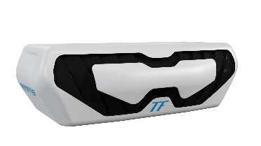
QP 16
 | +18°С…-20°С | 3542 | 34м³
Terra Frigo S-80P 24V без кронштейна | 0°С | 8272 | 55м³
QP 21
 | +18°С…-20°С | 4082 | 48м³

В стоимость комплекта кронштейн не входит!
TerraFrigo 7H15
*Указаны рекомендованные значения объема фургонов для ХОУ при коэффициенте теплопередачи 0,4 и окружающей среде +30С. Для точного подбора установки согласно условиям Вашего региона и особенностей фургона просим обращаться к менеджерам ТерраФриго.

ХОУ 3 поколение S, SP, STin
 | ООО «Завод ТерраФриго» 346718, Ростовская область, Аксайский район, п.Возрожденный, ул.Производственная, д.1 terrafrigo.ru office@terrafrigo.ru 8 800 2345 188
Холодильные установки 3го поколения TerraFrigo G3.01
 |  |  |  | Гарантия - 3 года!
Наименование | Параметры |  |  | Фото установки
 | t°C | Холодопроизво- дительность ХОУ, Вт | Объем фургона*
Серия «S» Заморозка и охлаждение -20°С..0°С
ультратонкий испаритель
Terra Frigo S-10 12/24V ультратонкая без кронштейна | 0°С | 1810 | 12м³
TerraFrigo 5Н11/5H14
 | -20°С | 864 | 6м³
Terra Frigo S-20 12/24V без кронштейна | 0°С | 3558 | 20м³
TerraFrigo 5H14
 | -20°С | 1973 | 12м³
ультратонкий испаритель
Terra Frigo S-20 12V ультратонкая без кронштейна | 0°С | 2966 | 20м³
TerraFrigo 5H14
 | -20°С | 1615 | 12м³
Terra Frigo S-30 12/24V без кронштейна | 0°С | 4390 | 30м³
TerraFrigo 7H15
 | -20°С | 2414 | 20м³
ультратонкий испаритель
Terra Frigo S-30 12/24V ультратонкая без кронштейна | 0°С | 3416 | 26м³
TerraFrigo 7H15
 | -20°С | 1758 | 18м³
Terra Frigo S-40 12/24V без кронштейна | 0°С | 5912 | 40м³
QP 16
 | -20°С | 2902 | 28м³
Terra Frigo S-50 12/24V без кронштейна | 0°С | 7582 | 50м³
QP 16
 | -20°С | 3542 | 34м³
Terra Frigo S-80 24V без кронштейна | 0°С | 8272 | 55м³
QP 21
 | -20°С | 4082 | 48м³
Серия «SР» Холод-тепло круглый год -20°С..+18°С
Наименование | Параметры |  |  | Фото установки
 | t°C | Холодопроизво- дительность ХОУ, Вт | Объем фургона*
ультратонкий испаритель
Terra Frigo S-10Р 12/24V ультратонкая без кронштейна | 0°С | 1810 | 12м³
TerraFrigo 5Н11/5H14
 | +18°С…-20°С | 864 | 6м³
Terra Frigo S-20Р 12/24V без кронштейна | 0°С | 3558 | 20м³
TerraFrigo 5H14
 | +18°С…-20°С | 1973 | 12м³
ультратонкий испаритель
Terra Frigo S-20Р 12V ультратонкая без кронштейна | 0°С | 2966 | 20м³
TerraFrigo 5H14
 | +18°С…-20°С | 1615 | 12м³
Terra Frigo S-30Р 12/24V без кронштейна | 0°С | 4390 | 30м³
TerraFrigo 7H15
 | +18°С…-20°С | 2414 | 20м³
ультратонкий испаритель
Terra Frigo S-30Р 12V ультратонкая без кронштейна | 0°С | 3416 | 26м³
TerraFrigo 7H15
 | +18°С…-20°С | 1758 | 18м³
Terra Frigo S-40Р 12/24V без кронштейна | 0°С | 5912 | 40м³
QP 16
 | +18°С…-20°С | 2902 | 28м³
Terra Frigo S-50Р 12/24V без кронштейна | 0°С | 7582 | 50м³
QP 16
 | +18°С…-20°С | 3542 | 34м³
Terra Frigo S-80P 24V без кронштейна | 0°С | 8272 | 55м³
QP 21
 | +18°С…-20°С | 4082 | 48м³
Серия «STin» НОВИНКА! Холодильные установки с опцией Stand By Режимы Холод -20°С..0°С и Холод-тепло -20°С..+18°С
Наименование | Параметры |  |  | Фото установки
 | t°C | Холодопроизво- дительность ХОУ, Вт в дорожном режиме/в стояночном режиме | Объем фургона*
Terra Frigo S-20 STin 12/24V 220v без кронштейна | 0°С | 3558/3558 | 20м³
TerraFrigo 5H14
 | -20°С | 1973/1973 | 12м³
Terra Frigo S-20Р STin 12/24V 220v без кронштейна | 0°С | 3558/3558 | 20м³
TerraFrigo 5H14
 | +18°С…-20°С | 1973/1973 | 12м³
Terra Frigo S-30 STin 12/24V 220v без кронштейна Временно недоступен к заказу | 0°С | 4390/4390 | 30м³
TerraFrigo 7H15 /QP16
 | -20°С | 2414/2200 | 20м³
Terra Frigo S-30Р STin 12/24V 220v без кронштейна Временно недоступен к заказу | 0°С | 4390/4390 | 30м³
TerraFrigo 7H15 /QP16
 | +18°С…-20°С | 2414/2200 | 20м³
Terra Frigo S-40 STin 12/24V 220v без кронштейна Временно недоступен к заказу | 0°С | 5912/4612 | 40м³
QP 16
 | -20°С | 3112/2312 | 28м³
Terra Frigo S-40Р STin 12/24V 220v без кронштейна Временно недоступен к заказу | 0°С | 5912/4612 | 40м³
QP 16
 | +18°С…-20°С | 3112/2312 | 28м³
Terra Frigo S-50 STin 12/24V 380v без кронштейна | 0°С | 6322/6322 | 50м³
QP 16/21
 | -20°С | 3500/3035 | 34м³
Terra Frigo S-50Р STin 12/24V 380v без кронштейна | 0°С | 6322/6322 | 50м³
QP 16-21
 | +18°С…-20°С | 3500/3035 | 34м³
Terra Frigo S-80 STin 12/24V 380v без кронштейна | 0°С | 7012/7012 | 55м³
QP 21
 | -20°С | 4082/3500 | 48м³
Terra Frigo S-80Р STin 12/24V 380v без кронштейна | 0°С | 7012/7012 | 55м³
QP 21
 | +18°С…-20°С | 4082/3500 | 48м³

В стоимость комплекта кронштейн не входит!
TerraFrigo 7H15
*Указаны рекомендованные значения объема фургонов для ХОУ при коэффициенте теплопередачи 0,4 и окружающей среде +30С. Для точного подбора установки согласно условиям Вашего региона и особенностей фургона просим обращаться к менеджерам ТерраФриго.

Cерия А
 | ООО «Завод ТерраФриго» 346718, Ростовская область, Аксайский район, п.Возрожденный, ул.Производственная, д.1 terrafrigo.ru office@terrafrigo.ru 8 800 2345 188
Холодильные установки TerraFrigo
прайс действует с 02.09.2024 |  |  |  | Гарантия - 3 года!
Наименование | Параметры |  |  | Фото установки
 | t°C | Холодопроизво- дительность ХОУ, Вт | Объем фургона*
Серия «А» охлаждение летом
TerraFrigo 5H11
Terra Frigo А-10 12/24V без кронштейна | 0°С | 1346 | 12м³
TerraFrigo 5H14
Terra Frigo А-20 12/24V без кронштейна | 0°С | 2663 | 25м³
Стоимость моделей TerraFrigo Stin 2 поколения по запросу
В стоимость комплекта кронштейн не входит!

*Указаны рекомендованные значения объема фургонов для ХОУ при коэффициенте теплопередачи 0,4 и окружающей среде +30С. Для точного подбора установки согласно условиям Вашего региона и особенностей фургона просим обращаться к менеджерам ТерраФриго.

Автономные ХОУ
 | ООО «Завод ТерраФриго» 346718, Ростовская область, Аксайский район, п.Возрожденный, ул.Производственная, д.1 terrafrigo.ru office@terrafrigo.ru 8 800 2345 188

Автономные холодильные установки с дизельным двигателем
прайс действует с 02.09.2024 |  |  |  | Гарантия - 2 года!
Наименование | Параметры |  |  | Фото установки
 | t°C | Холодопроизво- дительность ХОУ, Вт | Объем фургона*
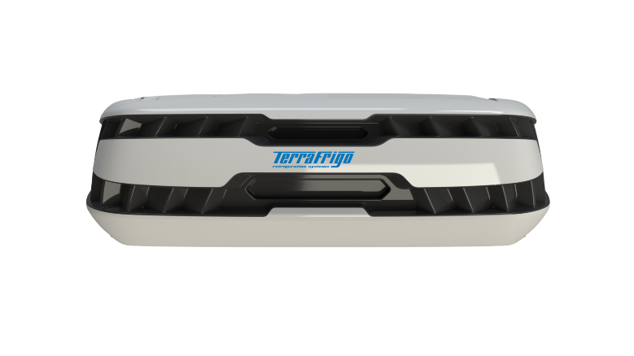
Серия «TOROS» Холод-тепло -20°С..+12°С
Terra Frigo Toros 1000 | 0°С | 8690 | 55м³
 | -20°С..+12°С | 5122 | 50м³
TerraFrigo Toros 1200 | 0°С | 11240 | 60м³
 | -20°С..+12°С | 6290 | 55м³
*Указаны рекомендованные значения объема фургонов для ХОУ при коэффициенте теплопередачи 0,4 и окружающей среде +40С. Для точного подбора установки согласно условиям Вашего региона и особенностей фургона просим обращаться к менеджерам ТерраФриго.

Стоимость АХОУ ТОРОС действует на агрегаты в наличии на складе Завода ТерраФриго

ХОУ Эконом Lite
 | ООО «Завод ТерраФриго» 346718, Ростовская область, Аксайский район, п.Возрожденный, ул.Производственная, д.1 terrafrigo.ru office@terrafrigo.ru 8 800 2345 188

Холодильные установки TF Lite (Эконом)
прайс действует с 25.08.2025 |  |  |  | Гарантия - 2 года!
Наименование | Параметры |  |  | Фото установки
 | t°C | Холодопроизво- дительность ХОУ, Вт | Объем фургона*
Серия «L» Заморозка и охлаждение -20°С..0°С
Terra Frigo L-10 12/24V без кронштейна | 0°С | 1800 | 12м³
TerraFrigo 5Н11
 | -20°С | 850 | 6м³
Terra Frigo L-20 12/24V без кронштейна | 0°С | 3071 | 20м³
TerraFrigo 5Н14
TerraFrigo 5Н14
 | -20°С | 1600 | 10м³
Terra Frigo L-30 12/24V без кронштейна | 0°С | 4471 | 26м³
TerraFrigo 5Н14
 | -20°С | 1971 | 18м³
Серия «LH» Холод-тепло -20°С..+12°С
Наименование | Параметры |  |  | Фото установки
 | t°C | Холодопроизво- дительность ХОУ, Вт | Объем фургона*
Terra Frigo L-10Н 12/24V без кронштейна | 0°С | 1800 | 12м³
TerraFrigo 5Н11
 | -20°С..+12°С | 850 | 6м³
Terra Frigo L-20Н 12/24V без кронштейна | 0°С | 3071 | 20м³
TerraFrigo 5Н14
 | -20°С..+12°С | 1600 | 10м³
Terra Frigo L-30Н 12/24V без кронштейна | 0°С | 4471 | 26м³
TerraFrigo 5Н14
 | -20°С..+12°С | 1971 | 18м³
TerraFrigo 7H15
*Указаны рекомендованные значения объема фургонов для ХОУ при коэффициенте теплопередачи 0,4 и окружающей среде +30С. Для точного подбора установки согласно условиям Вашего региона и особенностей фургона просим обращаться к менеджерам ТерраФриго.

В стоимость комплекта кронштейн не входит!

Мультитемпературные ХОУ
 | ООО «Завод ТерраФриго» 346718, Ростовская область, Аксайский район, п.Возрожденный, ул.Производственная, д.1 terrafrigo.ru office@terrafrigo.ru 8 800 2345 188

Мультитемпературные холодильные установки
прайс действует с 02.09.2024 |  |  |  | Гарантия - 3 года!
Наименование | Параметры |  |  | Фото установки
 | t°C | Общая холодопроизво- дительность ХОУ, Вт | Объем фургона*
НОВИНКА!
Серия «МТ» Холод-тепло -20°С..+18°С
Terra Frigo МТ 40P (S10+S10) без кронштейна | 0°С | 3620 | 12м³+12м³
TerraFrigo 5H14
 | +18°С…-20°С | 2046 | 6м³+6м³
Terra Frigo МТ 40P (S20+S10) без кронштейна | 0°С | 4713 | 18м³+12м³
TerraFrigo 7H15
 | +18°С…-20°С | 2436 | 9м³+6м³
Terra Frigo МТ 40P (S20+S20) без кронштейна | 0°С | 5806 | 18м³+18м³
QP16
 | +18°С…-20°С | 2826 | 9м³+9м³
*Указаны рекомендованные значения объема фургонов для ХОУ при коэффициенте теплопередачи 0,4 и окружающей среде +30С. Для точного подбора установки согласно условиям Вашего региона и особенностей фургона просим обращаться к менеджерам ТерраФриго.
В стоимость комплекта кронштейн не входит!

